商品信息
COCO Living Space｜ins风桌面铁艺置物架简约
来源：COCO_Living_Space_Shopee全量审计_持续更新.xlsx｜工作表：高销量商品｜Excel第12行｜商品ID：18785321957

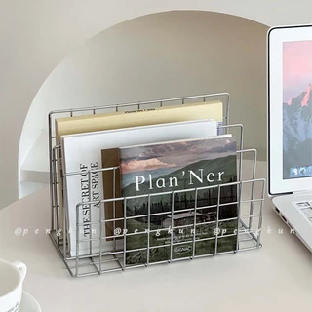
字段 | 内容 | 商品主图
序号 | 31
商品主图 | 见右侧嵌入主图
商品ID | 18785321957
商品中文名称 | ins风桌面铁艺置物架简约
商品标题 | Ins Simple Iron Art Desktop Shelf Desktop Metal Bookshelf Organizing Rack Bookstand Rack Desk Multifunctional Storage Rack Office Kitchen
Shopee链接 | https://shopee.com.my/Ins-Simple-Iron-Art-Desktop-Shelf-Desktop-Metal-Bookshelf-Organizing-Rack-Bookstand-Rack-Desk-Multifunctional-Storage-Rack-Office-Kitchen-i.115498741.18785321957
近月销量显示 | 782 Sold/Month
近月销量下限 | 782
列表价格显示 | RM21.78
列表最低价(MYR) | 21.78
列表评分 | 4.9
累计总销量显示 | 6k+ Sold
累计总销量下限 | 6,000
是否精确 | FALSE
详情价格显示 | RM21.78
详情价(MYR) | 21.78
详情评分 | 4.9
评论覆盖 | 51
好评主题 | 51
差评/风险主题 | 51
图片来源URL | https://down-my.img.susercontent.com/file/sg-11134201-7rbms-loi1yibipane2e@resize_w320_nl.webp
1688链接 | https://detail.1688.com/offer/1046369419609.html?share_token=W30t7kC5lqXVBaGgOikFE5ROJ1DQCN76QZ9s0+XbG4muJZfxzWl9Dg%3D%3D&__share_id=b7b43829-0685-41eb-a3a9-341a3455b9fa&rpg-cnt=share.offerDetail&offerId=1046369419609&__zhi_token=vvpYIGC64bRae&spm=a262eq.8992535%2F20260802.5103953.0&forcePC=1785666677339
颜色/规格 | 小号/大号
长宽高 | 17.5cm/9cm/13.5cm
重量(g) | 小号270/大号520
单个成本 | 小号4.9/大号6.9
单个运费 | 都为3
国内段总价 | 小号7.9/大号9.9
国际头程
总成本估算
利润估算
预计毛利率估算
3个成本
3个运费
国内段总价2
国际头程2
总成本估算2
利润估算2
预计毛利率估算2
5个成本
5个运费
国内段总价3
国际头程3
总成本估算3
利润估算3
预计毛利率估算3
8个成本
8个运费
国内段总价4
国际头程4
总成本估算4
利润估算4
预计毛利率估算4

